Anexo _1
Anexo 1 "Metodología para la cuantificación de las Poblaciones Potencial y Objetivo"
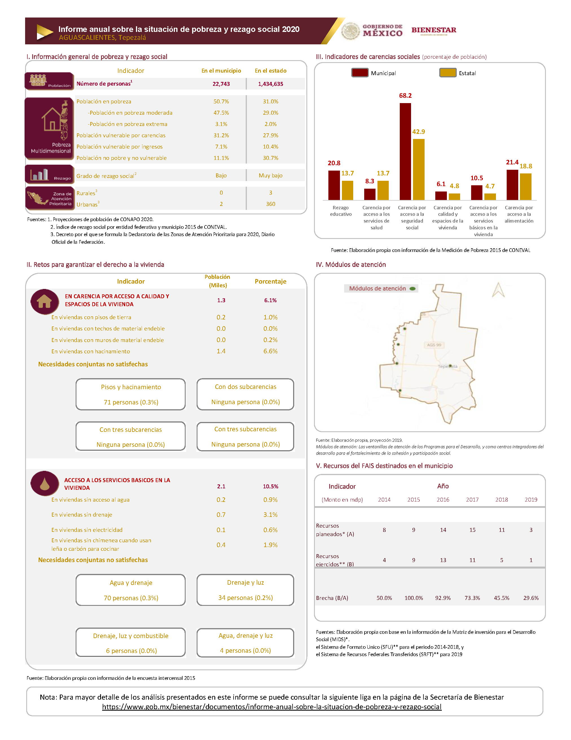

Nota. Describir la metodología para la cuantificación de las poblaciones potencial y objetivo y/o anexar evidencia.

Anexo_12
Anexo 12 “Diagramas de flujo de los componentes y procesos claves”

Número de proceso | Nombre del proceso | Actividades | Área responsable | Valoración General (insumos suficientes y adecuados) para el proceso
1 | Aprobación del Presupuesto | Queda estipulado el monto de recursos que serán destinados al FAIS para ser distribuidos a las entidades federativas y sus municipios, a través del FISE y FISM. | SHCP | Sí | 1. Identificar a los actores claves del proceso.
2 | Presentación de Proyecto | Presentación y aprobación de la la cartera de proyectos a ser realizados en el ejercicio con los recursos del FAIS Municipal | Dirección de Planeación y Obras Públicas | Sí | 2. Identificar el paso inicial y el paso final del proceso (cómo empieza y cómo finaliza el proceso).
3 | Ejecución de Obras | El municipio inicia el proceso de ejecución conforme a los procedimientos que señala la Ley de Obra Pública. Tales procedimientos incluyen tanto aspectos de administración como de supervisión de las obras hasta su término y entrega. | Dirección de Planeación y Obras Públicas | Sí | 3. Determinar las actividades que realiza cada actor en el proceso y describir brevemente en qué consisten.
4 | Reportes Trimestrales | El municipio reportar el uso y destino de los recursos del fondo en las plataformas MIDS y SRFT. Adicionalmente,se reporta la información con el formato de Cédula de Verificación y Seguimiento de Obra. | Dirección de Planeación y Obras Públicas | Sí | 4. Unir las distintas actividades, creando una secuencia lógica y temporal de las mismas.
 |  |  |  |  | 5. Alinear todas las actividades con sus respectivos actores, identificando los distintos sistemas y documentos que intervienen en cada caso.

Diagrama de flujo
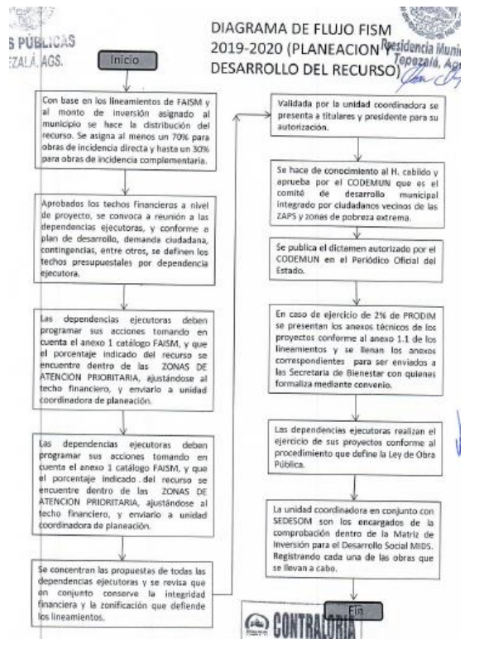

1 El “Modelo general de procesos” presentado no es necesariamente coincidente con todos los procesos específicos que pueda tener cada entidad federativa, este es una referencia, es decir, se debe ajustar a la entidad, por medio de modificar, agregar o eliminar los elementos necesarios. 2 Para mayor información consultar la Guía para la Optimización, Estandarización y Mejora Continua de Procesos https://www.gob.mx/cms/uploads/attachment/file/56904/Gu_a_para_la_Optimizaci_n__Estandarizaci_n_y_Mejora_Continua_de_Procesos.pdf

Anexo_15
Anexo 15 “Instrumentos de Medición del Grado de Satisfacción de la Población Atendida”

